AULA 2 P1
 |  | continue |  | localhost | root | empty
 | SQLsyop | root @ localhost > botao direito create database
 |  | Nome do Banco | t3im1_dbdados

 |  | TABELAS | CLIENTES | ALUNOS

BOTAO DIREITO EM CIMA DO BANCO DE DADOS |  |  |  |  |  | TABLE | CREATE

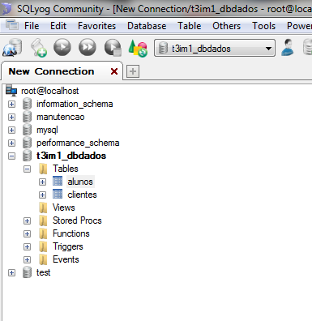
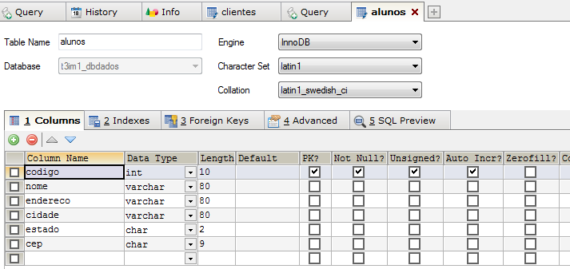
 |  |  |  | >

primeiro campo - identificar cliente de forma única (primary key)

Colun Name | Data Type | Lenght | Primary Key | Not Null | Unsigned | Auto Incremento
codigo | int |  | x | x | x | x
nome | varchar | 80
endereco | varchar | 80
cidade | varchar | 80
estado | char | 2
cep | char | 9

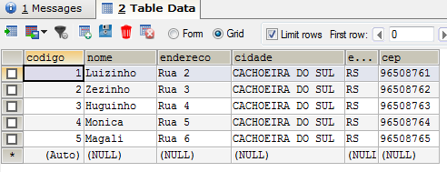
CLICAR EM SAVE

BOTAO DIREITO NA TABELA
OPEN TABLE

FECHAR |  | ABRIR OUTRO FORMULARIO
Application.Exit(); |  | Form2 Form2 = new Form2();
 |  | Form2.Show();

PROVA 1 LP III
